GA4.1.1
Gráfica anexo 4.1.1 Evolución mensual de la línea de bienestar mínimo (valor promedio mensual per cápita) agosto 2006 - septiembre 2010
 | Rural | Urbano
Ago 2006 | $525.95 | $757.08
Sept 2006 | $558.63 | $787.56
Oct 2006 | $569.79 | $798.91
Nov 2006 | $556.27 | $788.85
Dic 2006 | $570.67 | $805.21
Ene 2007 | $578.31 | $814.73
Feb 2007 | $574.92 | $813.61
Mar 2007 | $575.93 | $815.53
Abr 2007 | $580.25 | $820.69
May 2007 | $560.08 | $799.93
Jun 2007 | $550.70 | $791.13
Jul 2007 | $559.17 | $800.88
Ago 2007 | $563.97 | $807.22
Sept 2007 | $580.05 | $824.35
Oct 2007 | $577.13 | $823.40
Nov 2007 | $580.10 | $827.50
Dic 2007 | $591.09 | $840.68
Ene 2008 | $590.52 | $842.10
Feb 2008 | $578.46 | $832.52
Mar 2008 | $588.82 | $842.97
Abr 2008 | $599.98 | $855.61
May 2008 | $601.43 | $858.54
Jun 2008 | $602.32 | $860.46
Jul 2008 | $610.47 | $869.63
Ago 2008 | $613.80 | $874.63
Sept 2008 | $619.49 | $882.08
Oct 2008 | $626.74 | $890.50
Nov 2008 | $640.91 | $908.18
Dic 2008 | $653.61 | $921.36
Ene 2009 | $648.11 | $918.86
Feb 2009 | $642.64 | $915.40
Mar 2009 | $656.15 | $931.69
Abr 2009 | $672.89 | $948.46
May 2009 | $672.80 | $949.75
Jun 2009 | $673.38 | $951.66
Jul 2009 | $677.32 | $957.30
Ago 2009 | $682.97 | $964.88
Sep 2009 | $699.38 | $981.21
Oct 2009 | $691.86 | $974.92
Nov 2009 | $684.04 | $967.42
Dic 2009 | $682.54 | $964.73
Ene 2010 | $692.68 | $978.00
Feb 2010 | $697.36 | $985.61
Mar 2010 | $725.44 | $1,014.52
Abr 2010 | $717.10 | $1,007.37
May 2010 | $692.89 | $984.76
Jun 2010 | $677.51 | $970.05
Jul 2010 | $680.33 | $973.83
Ago 2010 | $683.82 | $978.47
Sep 2010 | $691.16 | $986.65

GA4.1.2
Gráfica anexo 4.1.2 Evolución mensual de la línea de bienestar (valor promedio mensual per cápita) agosto 2006 - septiembre 2010
 | Rural | Urbano
Ago 2006 | $1,070.57 | $1,732.59
Sept 2006 | $1,106.34 | $1,769.22
Oct 2006 | $1,120.59 | $1,785.60
Nov 2006 | $1,116.30 | $1,792.80
Dic 2006 | $1,132.48 | $1,811.70
Ene 2007 | $1,141.99 | $1,824.56
Feb 2007 | $1,139.81 | $1,825.64
Mar 2007 | $1,141.63 | $1,828.87
Abr 2007 | $1,143.33 | $1,828.82
May 2007 | $1,117.83 | $1,798.12
Jun 2007 | $1,109.45 | $1,790.93
Jul 2007 | $1,118.71 | $1,802.01
Ago 2007 | $1,125.50 | $1,812.28
Sept 2007 | $1,144.66 | $1,835.59
Oct 2007 | $1,146.43 | $1,842.94
Nov 2007 | $1,154.43 | $1,852.82
Dic 2007 | $1,167.86 | $1,869.12
Ene 2008 | $1,169.77 | $1,875.28
Feb 2008 | $1,159.99 | $1,869.27
Mar 2008 | $1,173.88 | $1,885.33
Abr 2008 | $1,183.25 | $1,894.16
May 2008 | $1,180.34 | $1,888.40
Jun 2008 | $1,183.62 | $1,894.51
Jul 2008 | $1,194.40 | $1,908.11
Ago 2008 | $1,202.80 | $1,921.74
Sept 2008 | $1,214.68 | $1,940.10
Oct 2008 | $1,227.08 | $1,956.07
Nov 2008 | $1,249.71 | $1,987.88
Dic 2008 | $1,264.96 | $2,003.84
Ene 2009 | $1,261.75 | $2,006.40
Feb 2009 | $1,258.59 | $2,006.99
Mar 2009 | $1,273.61 | $2,024.55
Abr 2009 | $1,289.43 | $2,039.65
May 2009 | $1,283.17 | $2,028.42
Jun 2009 | $1,284.39 | $2,031.04
Jul 2009 | $1,289.17 | $2,036.95
Ago 2009 | $1,297.89 | $2,048.27
Sep 2009 | $1,316.74 | $2,069.01
Oct 2009 | $1,314.26 | $2,072.72
Nov 2009 | $1,314.56 | $2,079.34
Dic 2009 | $1,314.61 | $2,077.56
Ene 2010 | $1,335.72 | $2,113.34
Feb 2010 | $1,344.32 | $2,127.88
Mar 2010 | $1,375.24 | $2,161.30
Abr 2010 | $1,364.93 | $2,149.50
May 2010 | $1,333.34 | $2,113.35
Jun 2010 | $1,318.91 | $2,100.21
Jul 2010 | $1,322.26 | $2,104.18
Ago 2010 | $1,328.51 | $2,113.86
Sep 2010 | $1,339.84 | $2,130.22

M4.1
Mapa 4.1
Ingreso corriente total mensual per cápita, según entidad federativa México, 2008

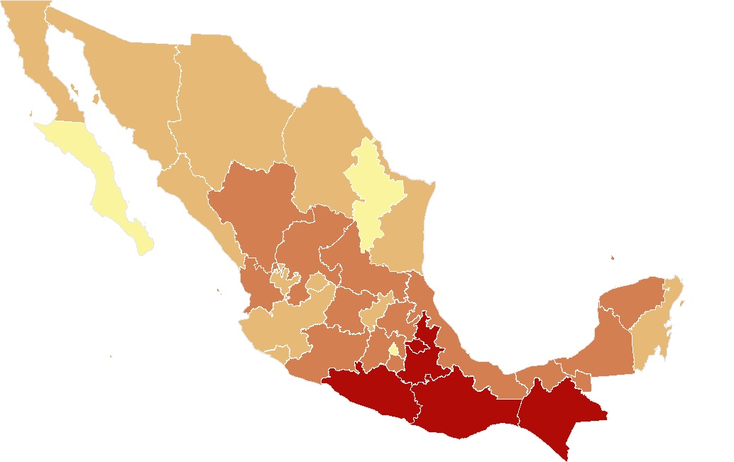

Fuente: Estimaciones del CONEVAL con base en el MCS-ENIGH 2008.

M4.2
Mapa 4.1
Ingreso corriente total mensual per cápita de la población femenina, según entidad federativa México, 2008



Fuente: Estimaciones del CONEVAL con base en el MCS-ENIGH 2008.

